Базовая инфа
Название команды | Команда | Описание | Вопросы | Ответ | Особенности | Важные снимки
Дата-время | date | Выводит время и дату
Календарь | cal | Выводит календарь
Место на диске | df | Можно увидеть свободное место на диске
Место в оперативке | free | Можно увидеть свободное место в оперативнорй памяти
Завершение сеанса | exit | Завершение сеанса работы с терминалом
Текущий каталог | pwd | Выводит название текущего каталога
Переход в др. каталог | cd | Выполняет переход в другой каталог (cd /usr/bin) | Абсолютный путь, Относительный,Родительский каталог по отношению к рабочему. стр. 43-44 | При старте если указывает путь cd 11/22/33/44 без точки. Если надо погрузиться глуюже то узнаем какие файлы есть в папке 44 с помощью команды 'ls' и погружаемся cd ./55/66/77 и т.д. возращение на шаг назад '..' Если нужно вернуться в самое начало, пишем cd /
Список файлов в каталоге | ls или (ls -l выводит длинный формат "подробный") | Выводит список содержимых файлов в каталоге (ls или ls /"каталог" или ls ~ /"каталог" в данном случае выведет и домашний каталог и указаный ) |  |  | команда -параметры аргументы! Команда ls -lt выведет длинный формат ,где t отсортирует результат по времени изменения. ls -lt --reverse сделает фильтрацию ровно наоборот | 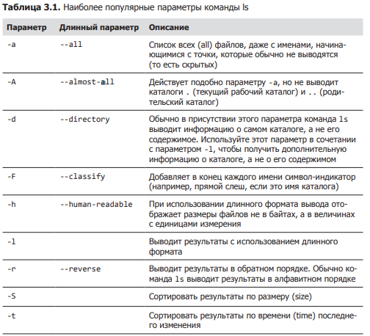 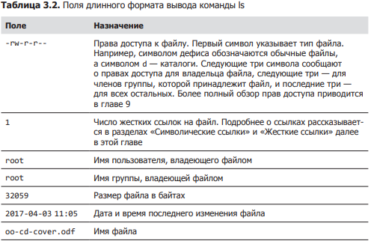
Тип файла | file | Определяет тип файла |  |  | Команда file выводит краткое описание содержимого файла. Например: file picture.jpg picture.jpg: JPEG image data, JFIF standard 1.01
Войти в файла | less | Выводит содержимое файла. Привер: less имя_файла |  |  | Чтобы выйти из программы less, нажмите клавишу Q . ВАЖНО ЕСЛИ НАРУШИЛИ РАБОТУ ОКНА ТЕРМИНАЛА НУЖНО ПРОПИСАТЬ RESET | 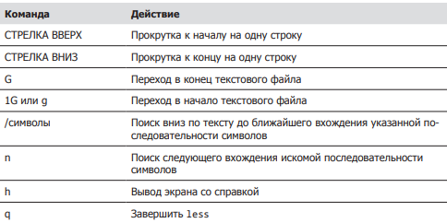
Просмотр файла | cat | Просмотреть текст в файле cat имя_файла
Обнвоить окно | reset |  | ЕСЛИ НАРУШИЛИ РАБОТУ ОКНА ТЕРМИНАЛА НУЖНО ПРОПИСАТЬ RESET
ПУТЕШЕСТВИЕ |  | 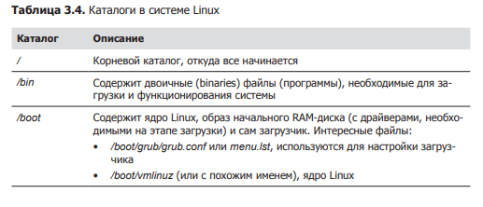 |  | 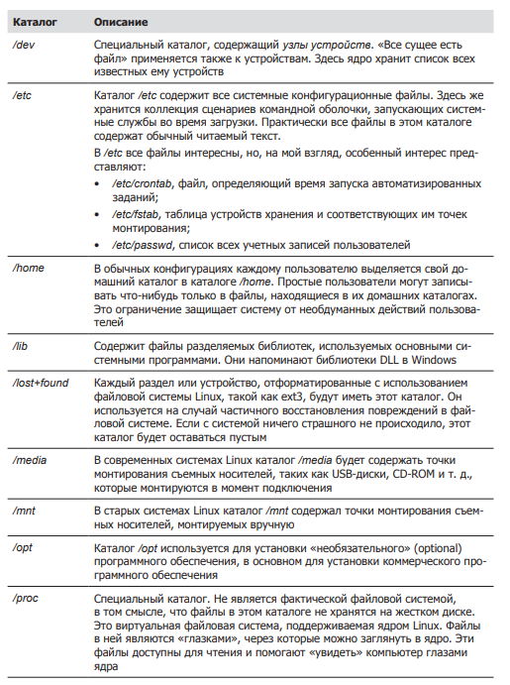 | 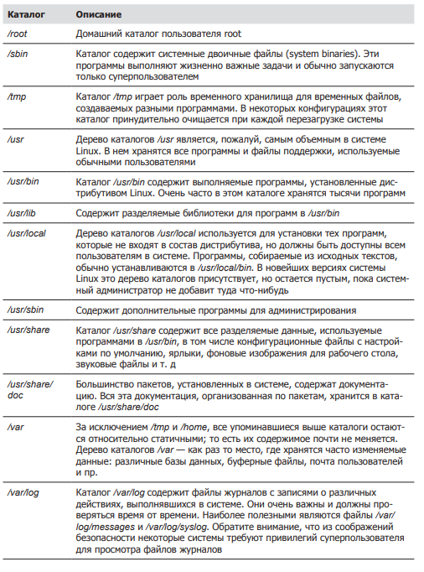
Копирование файла | cp | копирует файлы и каталоги |  |  | 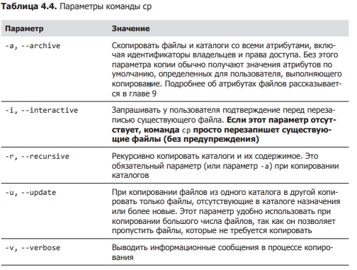 | 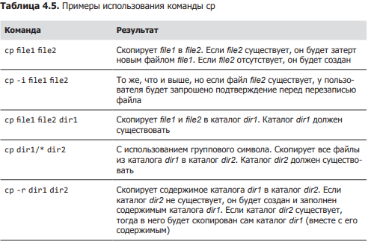
перемещает/переименовывает | mv | перемещает/переименовывает файлы и каталоги; |  |  | 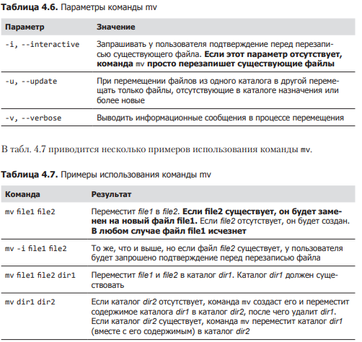 Если пишем mv file1 file 2 то произойдёт перименовывание в том случае если в репозитории нету file2, а если написать mv file1 home/file2 то произойдёт пермещение т.к. указан путь.
Создать каталог | mkdir | Создаёт каталоги | так же можно сразу создавать ветку папок прописав mkdir -p test/test1/test2/test3
Создание ссылок | ln | Создаёт жесткие и символические ссылки In -s
Удаление | rm -r | Удаляет дериктории или файлы
Создание файла | touch | Создаёт фаил с разным расширением
установка файла | pkg или apt | установка программ | Пример установка приложения телеграм | 1. sudo add-repository ppa:atareao/telegram 2. sudo apt update 3. sudo apt (-y) install telegram
Описание команды | whatis ** | описывает что делает команда |  | Аналог man
Открытие и редактирвоание файла | nano | открывает фаил и редактирует |  |  | аналог GEDIT более старый , есть везде. PICO,VIM
От прав администратора | sudo | запускает действие от прав администратора
удаление программы | apt remove | Позволяет удалять приложение, рекомендуется использовать вместе с sudo
Переход между пользователями | sudo su или sudo (имя пользователя) | к админу 1 вариант к другому 2-ой
изменение прав доступа к файлу | sudo chown (группа пользователей: сам пользователь) имя файла | Позволяет изменять права доступа, обратить внимание на команду
поиск программы | apt policy имя программы | Позволяет искать данную программу в системе | открыть программу | просто прописать название например(firefox) | Если нужно токрыть программу в фоном режиме и продолжить работать с терминалом, в конце пишем firefox &
поиск файла | find . -type d(d папку или f фаил) -name(ищем по имени) "*.txt"(Не важно название, главное с расщирением txt) | Внимание на команду, использовать * почти как угодно
поиск фраз | greep (слово) имя файла | Позволяет искать похожие фразы или слова в данном файле
выключение системы | sudo shutdown -P(-P выключение, -r перезагрузка) время часы и минуты | позволяет выключить компьютер моментально или отложенно | ЗАКРЫТИЕ ПРОГРАММЫ ЧЕРЕЗ PKILL | pkill или xkill( появится крест и щёлкнуть на программу) Так же можно узнать ID программы написав pgrep "название программы"
диспетчер задач | top | запускает диспетчер задач что бы выйти ,надо нажать Q
отчёт по памяти | free лучше писать free -h | показывает сколько доступно памяти и сколько занято
заущенные программы | ps | показывает какие программы запущены
запущенные программый у всех пользователе | ps -aux | показывает совершенно все процессы у всех пользователей которые запущены |  |  | Можем найти конкретные процессы если дописать grep (ps -aux | grep (фраза )) p.s. Без скобок*
просмотр дерево файлов | tree | 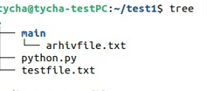
создание архива из папки | tar cf (название.tar) указать фаил | создаёт архив из папки , по типу ZIP только он не сжимает а позволяет сжать в будующем |  |  | Для ЛИНУКСА
просмотр архива | tar tf (название файла.tar) | Позволяет узнать что находится в архиве |  |  | Для ЛИНУКСА
разархивировать | tar xvf(название файла.tar) | Позволяет разархивировать тар файл |  |  | Для ЛИНУКСА
XZ сжатие папки .tar | xz | сжимает архивы в которых могут быть файлы и папки |  |  | Для ЛИНУКСА
разархивировать XZ | unxz название файла с расширением | даёт возможность разархивировать сжатый файл |  |  | Для ЛИНУКСА
Архивировать в GZIP, BZIP2 | gzip название файла с расширением | bzip2 тоже самое но лучше |  |  | Для ЛИНУКСА
разархивировать GZIP, BZIP2 | gunzip название файла с расширением | bunzip2 тоже самое но лучше |  |  | Для ЛИНУКСА
Архивация ZIP | zip -r (название будующего файла.ZIP) имя файла или папки | ХУДШИЙ АРХИВАТОР |  |  | для ВИНДОВСА
Разархивировать ZIP | unzip (название файла) |  |  |  | для ВИНДОВСА
скачать фаил из интернета | wget (url адрес)
утсановка программы | sudo dpkg -i(-i означает инсталл) название
запуск программы | google-chrome | например google-chrome | просто прописать название программы до версии
пинг | ping сайт | отслеживает пинг с сайтом, что бы выйти ctrl+c |  | uptime - полезная инфа про систему, Время на сервере, время работы сервера, сколько юзеров на сервере залогинилось, и общая загрузка сервера 1минута,5 минут и 15 минут
пинг ограниченное количество | ping -c 10 сайт | пропингует сайт нужное колличество раз |  | which 'название команды или команды' покажет путь
проверка айпиадресов | host сайт | проверяет сам адрес, ipV6 и домены
проверка соединений на данный момент | netstat или netstat | unix | netstat | unix В таком случае даёт все соединеения свзяанные с unix
узнать инф. Нашего пк по сети | ifconfig | аналог ip addr show
информация по роутеры | rout
подключение к web серверу ssh | ssh | Для начала необходимо его установить командой sudo apt install openshh-server
открыть порт | sudo ufw allow 22 | allow отзначает разрешить ,а 22 это порт
просмотр всех пользователей | w
создание bash скрипта | nano bash_script-sh | Любое начало баш скрипта начинается с #!/bin/bash | Сам скрипт | результат
запуск скрипта bash | bash | всегда надо писать bash в начале . ДАЛЕЕ ПРИМЕРЫ | 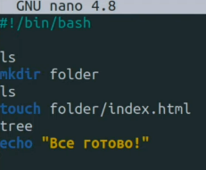 | 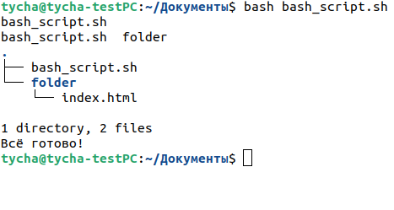

знакомтво с кодом |  |  | 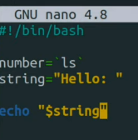 | Выведит на экран значение string, а именно hellо: ЗАМЕЧАНИЕ ,КОМАНДЫ ПИШУТСЯ В `` ТИЛЬДЕ | $0 хранит в себе название системы
сложение с синтаксисом баш | название=$((a+b)) |  | 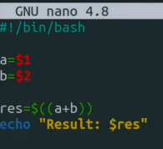 |  | Чтобы спросить у человека параметр, нужно указывать $1 $2 $3 и т.д. Любые действия выполняются в скобках $((…....)). Далее выводим командой echo "Результат: $res" _____ЕСЛИ НЕ УКАЗАТЬ ПАРАМЕТРЫ ПОСЛЕ ВЫПОЛНЕНИЯ КОМАНДЫ ТО ВЫПОЛНИТСЯ С 0
запросить переменную у пользователя | read -p "Чило:" название перменной
Условия | if elif else | Закрытие fi | 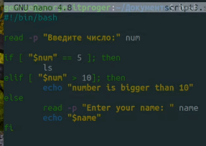 |  | ; then ОБЯЗАТЕЛЬНО ЗАКРЫТИЕ СТРОКИ УСЛОВИЯ.
Цыклы FOR |  |  |  | 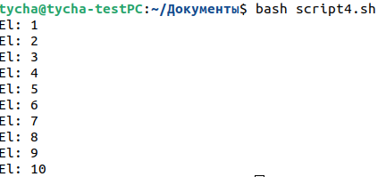 | Внимание на пробелы, ЗАКРЫТИЕ СТРОКИ do
Цыклы while |  |  |  |  | (-lt меньше , -gt больше)
функции |  | 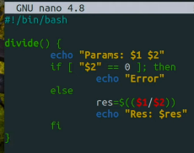 внизу дописал DIVIDE 10 2 и DIVIDE 10 0
УТИЛИТЫ | СЕТЕВЫЕ
Установленное оборудование | sudo apt install lshw | Покажет какое оборудование устновлено на пк | запуск sudo lshw -class network , красным конкретное устройство
Пинг | ping www.*****.ru(com и т.д.) | остановка ctrl+c | Пропингует сайт
Сведенья о маршрутизаторах | traceroute www.******.com | остановка ctrl+c | traceroute даёт сведенья об ip адресах маршрутизаторов через которые проходят данные от моей системы до конечной |  | Если есть звёздочки, то можно сделать так же но с -I (traceroute -I www.******.com) "I с большой" Так же можем посмотреть через какой IP провайдер осуществляет доступ к лобальной сети | 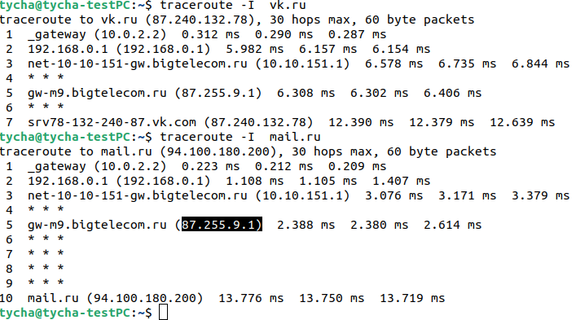
Общая информация о сети | ifconfig ,Аналог ip l или лучше ip a | 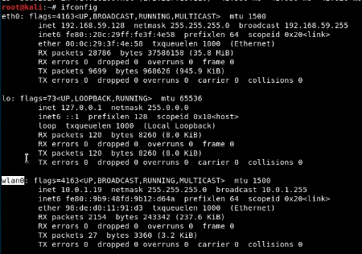 |  |  | eth0 (enp0s3) - проводное соединение lo - петлявой интерфейс(используется для диагностики самим ПК) wlan0 - безпроводная связь. Важно Названия будут немного изменены в зависимости от самого линукса | Если в подключении написано RUNNING - подключение активно и пропускает трафик, BROADCAST - широковещательное соединение , INET - это ip адрес протакола ipvs4, NETMASK - маска подсети, INET6 - это ip адрес протакола ipvs6, ETHER - адрес сетевой карты
Таблица маршрутизации | ip rout show |  |  |  | default via 10.0.1.1 - ip адрес машег маршрутизатора, link src 10.0.1.19 - нашь IP, 10.0.1.0/24 - наша подсеть
Отключение и включение интернета | ip link set (название подключения из п.72) down или up (Отключить или включить) | Проверить можно командой п.72
сменить IP | ifconfig (или ip п.72) (название подключения п.72) wlan0 10.0.1.100(или любой другой) | Так же можно изменить любой сетевой параметр маску и тд
смена мак адреса сетевой карты если решили похулиганить.Заметание следов |  | Сначала отключаем сетевой адаптер п.74, далее ifconfig wlan0(название подключения) hw ether(название макадреса) 92:de:d1:10:92:d7(От болды) | можно проверить п.72
Контроль за состоянием сети | netstat | п.52 | Данный счётчика трафика netstat -i |  |  | RX-OK -это общее количество пакетов получных интерфейсом, TX-OK - это пакеты пропущенные через интерфейс с момента активации, ERR-ошибки,главное что бы не больше 5%(иначе говорит о проблеме соединения или сетевой картой)
GIT-HUB |  | шпаркалки | https://agladky.ru/blog/git-cheat-sheet/
установка GIT | sudo apt-get install git |  | создание репозитория на гите через сайт
создание нового репозитория git | git init | это первая команда которую необходимо запустить при запуске нового проекта
сохранение git | git add (.) |  | делает все файлы готовымит для комита |  | git add [файл] - (можно без скобок)конкретный файл, git add '*.txt' - все файлы с расширением .txt,
проверка статуса git | git status | проверяет все файлы готовымит для комита
комитим файл с коментарием | git commit -m 'добавили фаил index1.php' | добавляет коммит и -m добавляет коментарий
добавить сылку куда загружать файл | git remote add origin (ссылка на репозиторий в гите)
добавление user.name и user.email | git config --global user.name "Ivan" | git config --global user.email "neromail08@mail.ru" | name установит имя которое будет прикреплено к коммиту | email установит емаил который будет прикреплён к комиту
обновлять ветку с таким же именем что и локальная при изменениях | git config --global push.default simple
Запушить текущую ветку в удалённую ветку | git push | запушить афйл в новую ветку | git push --set-upstream origin (имя новой ветки)
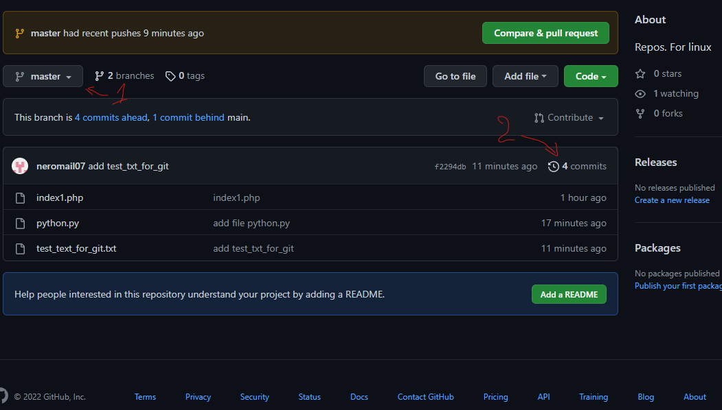
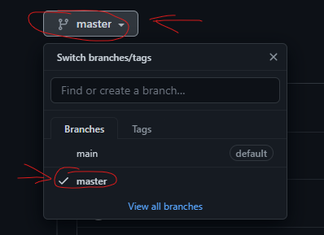
переместиться в комите по времени | git chekout | Необходимо скопировать номер комита(Хеш) с гит хаба |  | Например если зайти в репозиторий с комитами и просмотреть все комиты , далее скопировать номер комита и прописав команду git chekout f2294db4fe6b649b76a7f4485c28961d89bd9172 получим состояние работы на момент создания или редактирования данного файла который выбрали | вернуться обратно можно командой git checout master(название ветки) | проще говоря перемещение в времени по работе с репозиторием

переместить на текущее состояние | git checout master | внимание на п.88
если потерялись в пространстве | git branch | Показывает в какой ветке мы находимся. На данный момент обучения создана одна ветка (master) |  |  | Если мы до этого переходили на какой то другой коммит и введём команду git branch, то увидим что находимся под конкретным комитом в ветке масте.
откатить изменение файла если добавили через git add но не загрузили на git_hub | git stash | Если мы отредактировали файл и добавили его в комит но не загрузили, то возможно откатить изменения файла на данном этапе |  |  | Важно откатятся все изменения которые будут указаны в git status
Учёба-тесты с гитом | 3-ий комит , тест залива
Порядок залива обновлённых файлов с использованием комита в уже созданном репозитории | 1.git add . Или название файла - по необходимости | 2.git commit -m 'коментарий' | 3. git push origin (назвение ветки) |  | после создания файла гит, необходимо сделать git remote add origin (ссылка на репозиторий в гите) , потом git pull, потом git configи, git pull ссылка, git clone ссылку, git branch --remote, git checkout -b windows origin/windows(Нужная ветка)
Что бы добавлятьи прсомотривать | git remote add origin (ссылка на репозиторий в гите) п.84 | git remote -v |  | Как стянуть обновылённые файла из ветки, git pull
создание ветки | git branch (название ветки)
перекулючение между ветками | git checkout имя ветки
как создать репозиторий в гите с 2-мя ветками | 1.создаём репозиторий на гите с галочкой readme | 2. создаём 1-ую папку локально и прописываем git init п.80 | 3.git remote add (origin это имя ХУЙ ЗНАЕТ ЧТО) (ссылка на репозиторий в гите) куда будут загружаться файлы | 4.добавляем файлы через git add 5.git commit -m "коментарий" 6.создать ветку git branch (название) | 7. переключиться на ветку git checkout(название) 8. git push --set-upstream origin (название ветки) | ВАЖНО ОБНОВЛЯТЬ ФАЙЛЫ ПРОЧТО ТЧЕРЕЗ git push
получения файлов GIT с другого пк | 1. git clone (ссылку на репозиторий) | 2. git checkout (название ветки) далее обновить папку и всё появится
Теория
1.Знание загрузки компьютера | Bios | Входи в биос происходит посредством нажатий клавишь f2,f4,f10,delete и на некоторых моделях ноутбука fn+f2
 | uefi | Вход производится так же как в биос но сама система Uefi является более новой, позволяет работать с более высоким объемом дисков, быстрее и более надёжна, так же обладает графическим оформлением.
2.Знание файловой системы fat(13/32/vFat) | Файловая система необходима для записи и считываю данных с дисков, fat16 имеет свойство считыавания файла размером не более 2 гб, а вот fat32 уже 4 гб, vfat это расширение появилось с выходом виндовс 95 и дала возможность использовать длинные имена
 | 2.1 Понятие партиция | Партиция - это раздел на диске, а именно часть диска с долговременной памятью
 | 2.2 Понятие кластер | Например кластер серверов, это несколько объеденёных серверов в одну сеть локально и обрабатывающие одинаковые данные как единое целое.
 | 2.3 Понятие файл | Файл это обьект взаимодействия с программой или операционной системой
 | 2.4 понятие папка (каталог) | Это объект файловой системы который позволяет структурировать работу в ОС, так же может хранить как файлы так и другие папки
 | 2.5 Назвать колличество основных партиций | на виндовс 1, а на линукс системах 4. при создании партиции создаётся 9 разделов, 1,2,3 являются основными,4-ый основной но используется для хранения информации с5-ого по 9-ый | Создаются командой mkfs (mke2fs,mkreiserfs) далее можно просмотреть разделы командой fdisk 'fdisk/dev/hda' или 'fdisk/dev/sda' далее (p)
 | 2.6 Что такое расширенная партиция | Это первичный раздел который не содержит собственной файловой системы но содержит другие логические разделы
 | 2.7 Дать значение предельных лимитов партиции по объему байт | На одну партицию максимально возможно таблица разделов MBR 2тб (2 199 023 255 552) |  | https://unix.stackexchange.com/questions/33555/what-is-the-max-partition-supported-in-linux
 | 2.8 Рассчитать занимаемый объем на диске объемом 2Тб для 10 файлов по 1 байту при условии диск пустой файловая система fat32, одна партиция | Для начала необходимо узнать размер кластера и далее посчитать. Ответ будет 320кбайт
3.Сети
 | 3.1 Модель OSI | 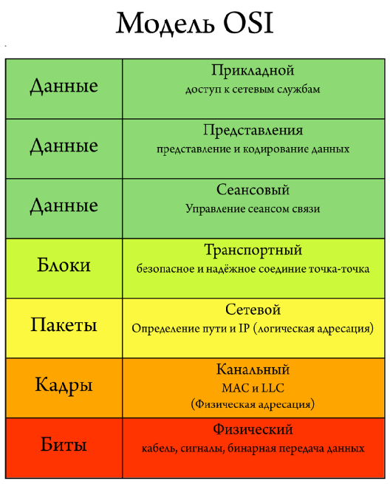
 | 3.2 Определение понятия MAC адрес | Mac адрес это имя сетевого оборудования устрйоства которое присваивается ещё на заводе и имеет 48 символов в виде убкв и цифр (Мак адрес возможно изменить через консоль)
 | 3.3 Определение IP | ip имя позволяющее передавать информацию по сети как локальной так и внешней. Так же он содержит информацию о местоположении устройства и обеспечивает его доступность для связи. Имеет набор из 4 чисел в дапозоне до 255.255.255.255
 | 3.4 Чем отличается канальный уровень от сетевого | Канальный урвоень является вторым ,на этом уровне osi работают комутаторы и их задача передать сформированные кадры от одного устройства к другому используя в качестве адреса только физические MAC адреса,а сетевой уровень является 3-им и в него включён уже маршрутизатор который в свою очередь получают MAC адрес от комутатора и занимается построения маршрута с учётом всех неполадок сети. На этом уровне используется arp протокол с помощью которого 64 битные MAC адреса приобразуются в 32 битные IP адреса |  | https://selectel.ru/blog/osi-for-beginners/
 | 3.5 Определение понятия ARP | Это протокол связи используемый для обноружения адреса канального уровня модели OSI, а именно MAC адреса, обычно по ipv4
 | 3.6 Что такое комутатор | Комутатор это прибор объединяет несколько устрйоств в одну сеть по средством своего подключения для обмена данных. Подключать возможно компьютеры ,ноутбуки сервера или другие комутаторы
 | 3.7 Что такое маршрутизатор | Это сетевое устрйоство которое подключается между локальной сетью и интернетом | Маршрутизатор так же имеет возможности защиты самой локальной сети из вне ,раздаёт Ip ,шифрует трафик, и так же может ограничивать доступ пользователей локальной сетив интернет
 | 3.8 сколько дефол-гетвеев может быть на одной ОС ? | Гетвей это сетевой шлюз. Является аппаратным или програмным обеспеченье для сопряжения работы компьютерной сети. Может быть столько, сколько подсетей назначено | Сетевой шлюз - это точка которая служит выходом в другую сеть.
 | 3.9 Что такое таблица маршрутизации и дефолт гетвеи ? | Таблица маршрутизации пердставляет собой таблицу состоящую из сетевых маршрутов для более быстрого и надёжного подключения | Дефолт сетевой шлюз (Гетвей) - Является аппаратным или програмным обеспеченье для сопряжения работы компьютерной сети.
 | 3.10. Объяснить, как компьютер из сети 192.168.1.100 может «увидеть» компьютер в сети 192.168.2.100 при условии, что они подключены к одному коммутатору. | для передачи данных от 192.168.1.100 до 192.168.2.100 устройства используют MAC адреса, (Для такой передачи устройства должны иметь одну маску) , а нам МАС не известен, только ip, тут то как раз нужен протокол ARP. ARP состоит из двух частей. Первая – определяет физический адрес при посылке пакета, вторая – отвечает на запросы других станций. Пример ARP-таблицы. 192.168.1.1 08:10:29:00:2F:C3 192.168.1.2 08:30:39:00:2F:C4 Слева – IP-адреса, справа – MAC-адреса. Прежде, чем подключиться к одному из устройств, IP-протокол проверяет, есть ли в его ARP-таблице запись о соответствующем устройстве. Если такая запись имеется, то происходит непосредственно подключение и передача пакетов. Если же нет, то посылается широковещательный ARP-запрос, который выясняет, какому из устройств принадлежит IP-адрес. Идентифицировав себя, устройство посылает в ответ свой MAC-адрес, а в ARP-таблицу отправителя заносится соответствующая запись.
4. UNIX/Linux
 | 4.1 Что такое GRUB | Это первая программа которая запускает при включение компьютера, она загружает ядро процесора которое в свою очередь запускает остальные части операциолнной системы
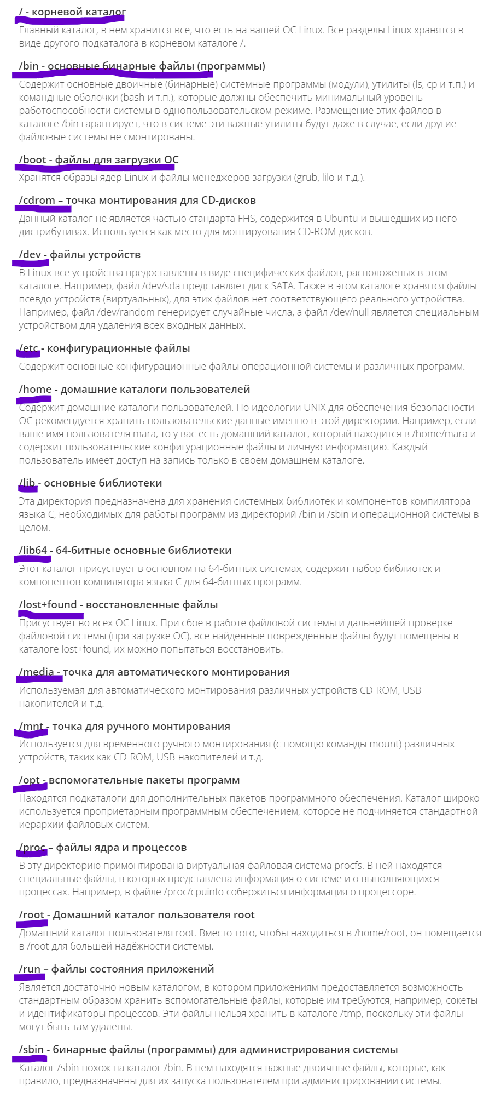
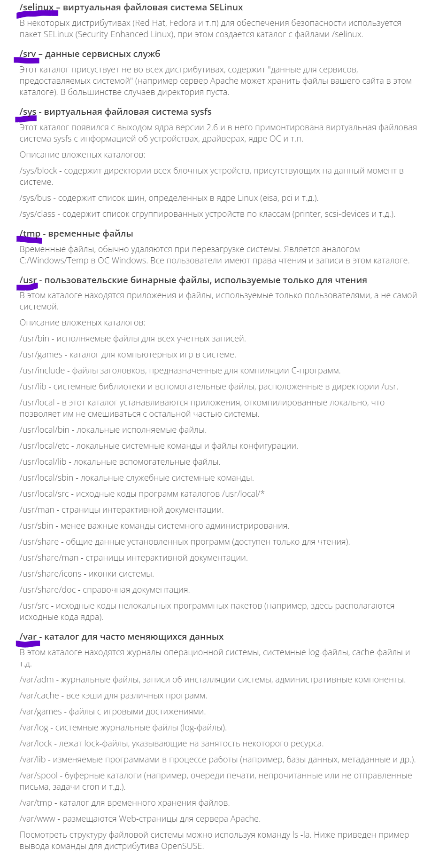
 | 4.2 Использование GRUB Recue, команды | консоль grub находится по пути /boot/grub. Так же необходимо подгрузить не достающие модули, после чего можно спокойно работать grub. Ls - просмотр файлов и тд . Загрузка модулей - (insmod ext2) (insmod normal) normal | команды: dump - очистка памяти,exit, boot,cat,chain,help insmod, linux,ls,multiboot,normal,set,unset
 | 4.3 основные команды для работы с каталогами и файлами | Ls, cd, mkdir, cat, rm, mv, cp
 | 4.4 способы запуска программ | программа запускается если прописать её название, иногда добавляют параметр, но на некоторых ОС, некоторые программы можно запустить только прописав путь к файла и далее название. Запуск программы в фоне осуществляется так, название программы &. Скрипты запускаеются несколько иначе, для начала необходимо указать название программы которая откроет файл с нужным расширением, например, python3 python.py, bash testfile.sh. и так далее. Некоторые программы требуют запуск от имени администратора, для этого используем команду sudo
 | 4.5 консольные редакторы Текса | nano, vi, Joe, medit
 | 4.6 назначение каталогов в Unix и Linux системах | В файловой системе находится множество каталогов которые хронят различную информацию | / - корневой каталог, /bin - основные бинарные файлы (программы),/boot - файлы для загрузки ОС и тд ,смотри скрины
 | 4.7 где и как посмотреть отчёты о работе системы | 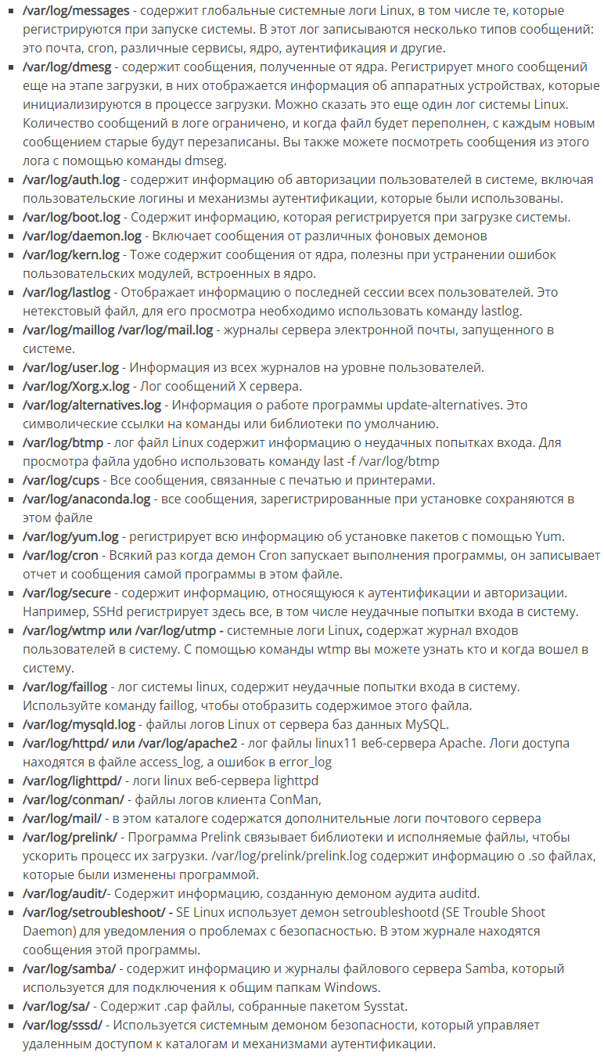 посмотреть можно в логах, логи находятся по пути /var/log. (лог - Dpkg.log только в системах дебиан.) Просмотр логов можно проводить с помощью текстовых редакторов.

 | 4.8 Как установить необходимый пакет для Ubuntu или CentOS | пакеты устанавливаются с помощью yum например sudo yum install название пакета. | 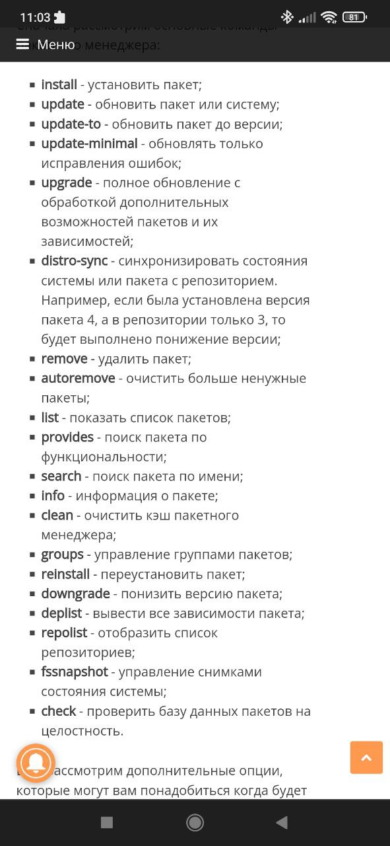
5. Виндовс и другие продукты решения майкрософт
 | 5.1 Служба каталогов Active Directory, возможности, применение. | Это служба каталогов разработанная виндовс для управления доменной сетью. Её возможности заключаются в создании единой сети , централизованном управлении и администрировании с использованием групповой политики.
 | 5.2 Логирование событий в Windows – по умолчанию | Физически Журнал событий представляет собой набор файлов в формате EVTX, хранящихся в системной папке SystemRoot/System32/Winevt/Logs. Просмотреть можно их через eventvwreventvwr приложение. Так же открыть сам журнал можно командой в терминале (win+r) eventvwr.msc. с левой стороны будут 3 журнала но как правило используется виндовс журнал. | Windows 10 подробно записывает все события, в том числе ошибки. Просматривая сведения о них, можно найти причину сбоя.
 | 5.3 MS Exchange архитектура решения, как искать, удалять письма в ящиках, как смотреть логи отправки/получения. | Почтовый сервер, это продукт для обмена сообщений. . Поиск Start-MailboxSearch "текст" На Powershel. | Для удаления пишем Get-Mailbox -resultsize unlimited | Search-Mailbox -SearchQuery ‘Subject:"happy new year"‘ -DeleteContent -confirm:$false - сначала находит данные письма ,после чего удаляем их командой | логи хранятся по адресу %ExchangeInstallPath%TransportRoles\Logs\MessageTracking | Поиск лучше осуществлятьс помощьюб команды Get-MessageTrackingLog консоли Exchange Management Shell. | https://winitpro.ru/index.php/2019/04/05/get-messagetrackinglog-exchange/
 | 5.4 Выдача прав доступа на папки, чем отличаются вкладки Безопасность и Доступ. | Вкалака «Безопасность» — это разрешения файловой системы (NTFS). Проверяется при любом доступе к файлу. | Вкладка «Доступ» — разрешения на доступ к сетевому ресурсу (корень диска по умолчанию доступен из сети администраторам). Проверяется при доступе к шаре (и всем папкам внутри неё). Разрешения NTFS при доступе по сети тоже учитываются. | Вкладка "Доступ" для доступа(совместного использования) по сети. Вкладка "Безопасность" права на NTFS раздел(т.е. как бы локальный доступ к папке).
6. Виртуализация
 | 6.1 Vmware Horizon архитектура решения, методы подключения к столам. | Это приложение которое позволяет администрировать сразу несколько рабочих станций , например обновлять их. Администратор включает машину ,у станавливает на неё необходимые изменения , далее тестирует и выключает, а дальше в назначенное время изменения у других пользователей применятся в назначенное время. | так же преимуществом считается возможность централизованого резервного копирования | Подключиться к своему виртуальному рабочему столу через защищенное подключение SSL пользователь может из любой точки мира, где есть интернет. При этом пользователь может использовать ПК, ноутбуки, планшеты, смартфоны. Помимо этого, использовать свой рабочий стол пользователь сможет даже там, где интернета не будет доступен, с помощью режима local mode.
? Что такое квотирвоание ресурсов | 6.2. Vcloud Director – архитектура решения, отличие «организации» от «VDC», понятие квотирования ресурсов. | Это инструмент управления облачной инфраструктурой | организация это контейнер в облаке который содержит один или несколько виртуальных дата центров, так же может содержать произвольное колличество пользователей и групп | vdc -это виртуальный дата центр, это пул доступных облачных ресурсов, тут создаются виртуальные машины, контейреры vapp и управлять сетевыми натсройками. | vaap - это контейнер для хранения виртуальных машин, с помощью него можно управлять целыми наборами виртуальных машин, можно включать их, выключать , перезагружать | https://www.youtube.com/watch?v=X2-pV9ChUGU VM - виртуальная машина
 | 6.3. Vmware– архитектура решения, что такое esxi, vcenter, vsphere, механизм балансировки DRS, sDRS, отличие HA от FT. | VM ware - крупнейший разработчик программного обеспечения для виртуализации. | VMWare ESXi - это гипервизор, програмное обеспеченье которое устанавливает на физический сервер для создания нескольких ВМ | VMWare vCenter — это платформа централизованного управления . С её помощью вы можете распоряжаться почти всеми процессами всего с одной консоли | VMWare vSphere — это платформа виртуализации промышленного уровня. К набору программных компонентов, входящих в нее, относятся в числе прочих гипервизор ESXi и решение для управления vCenter Server. | Vmware DRS — это система, которая позволяет автоматически сбалансировать ВМ в кластерной среде vSphere. ---------------------------------------------------------------------------------HA - виртуалка одна, в случае аварии на хосте - будет перезапущена на другом хосте. Соответственно хранилище должно быть доступно обоим хостам одновременно. FT - виртуалок две. Одна исполняется, на вторую сливаются изменения памяти и состояния cpu. Хранилище тоже нужное общее, чтобы состояние дисков не синхронизировать Во втором случае переключение в случае аварии происходит гораздо быстрее, чем надо времени для старта новой виртуалки.
Порт протокол | 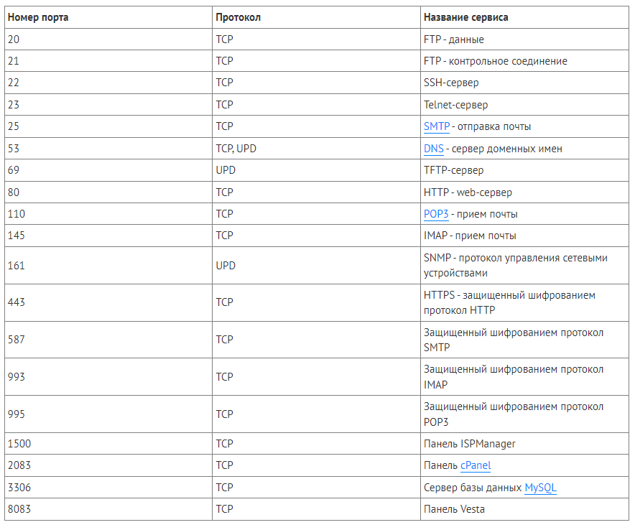
Сетевые протоколы | 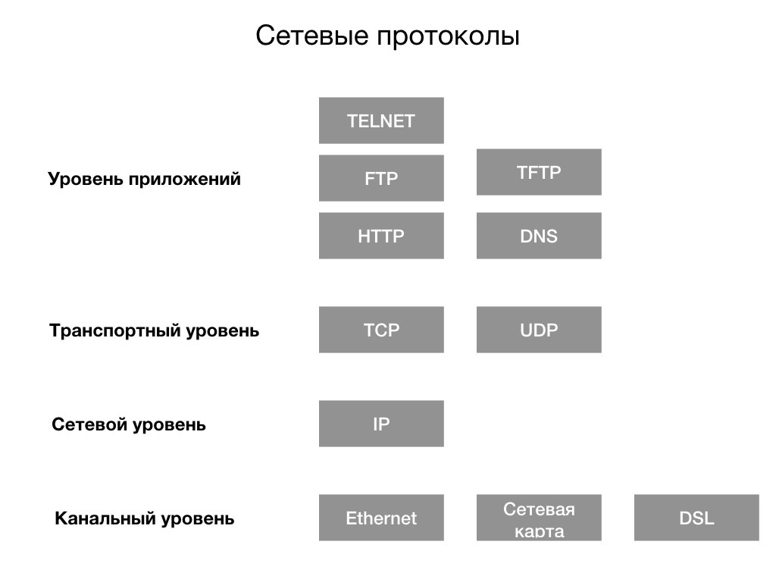
текстовый редактор vi | что бы редактировать нужно зайти в Insert mod для этого нажать i | что бы сохранить нужно внизу написать :w,стереть текст только del, что бы выйти из Insert mod нажмите esc , что бы выйти нужно написать :q , или :wq ,
Общая информация о системе | hostnamectl
Сети SSH проброск порта
отключение фаирвола | systemctl stop firewalld | Надо не забыть установить сам фаервол если необходимо
Отключение автозапуска фаервола | systemctl disable firewalld
Включение ssh | systemctl start sshd | Надо не забыть установить sshd
Автоматический запуск SSH | systemctl enable sshd | Так же можно сразу просмотреть статус прописав systemctl status sshd
узнать IP на врнде | ip config | Необзодимо смотреть IPv4
Общая информация о сети | ip addr | нам необзодим enp*** строчка с inet
Далее нам необходимо пробросить порты в настрйоках виртуал бокса ставим в кладке ip наш апишник с виндовс 2222 порт хоста айпишник гостя с п. 167 и 22 порт гостя так как это стандартный порт для ssh подключения | через программу pitty вводим адрес винды и порт 2222. осле чего должны подключиться |  | Можно проверить стратует ли хост , ssh localhost

Виртуалка
Название | Структура | Описание | Пример1 | Пример 2 | Результат | Комментарий 1 | Комментарий 2 | Коментарий 3
SSH | Примеры с виртуалками
Для начала отключить фаервол если он включён | systemctl stop firewalld | Надо не забыть установить сам фаервол если необходимо
Отключение автозапуска фаервола | systemctl disable firewalld | enable это включение
Запуск SSH | systemctl start sshd | Не забыть установить ssh, на некоторых его нет
Автоматический запуск ssh после включение системы | systemctl enable sshd
Проверка статуса работы ssh | systemctl status sshd
Далее необходимо узнать ip на винде | ipconfig | необходим IPv4
Далее смотрим в виртуалке (сервере) Ip | ip addr | Необходима строчка с inet
Далее пробрасываем порт в VirtyalBox | В настройках ОС ,в вкладке сети тип подключения NAT, добавляем пробрасывание портов. | Имя указываем любое, протокол tcp, адрес хоста тот что узнали на винде , порт по стандарту 2222, адрес гостя тот что на сервере, порт для SSH по стандарту 22
Дальше необходима программа для подключения PuttY или Xshell | Указываем в имени хоста ip адрес с винды и указываем порт 2222 или какой мы сделали в виртуал боксе, далее подключение
Работа на сервере | Пользователи
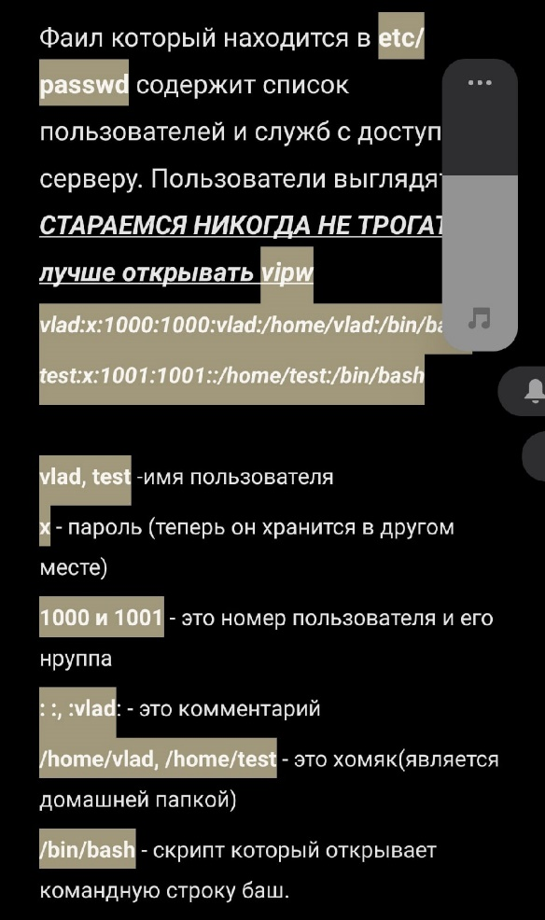
1. после входи на сервер под своим пользователем, переход в su может сопровождаться ошибкой | Сбой при проверке подлинности Ubuntu | для решения делаем так 1. su -s 2.passwd меняем пароль на новый
создание пользовотеля | useradd -m имя пользователя | -m: создаёт домашний каталогесли его нет. -d предопределяет расположение домашнего каталога по умолчанию (useradd -m -d /home/123/testuser testuser) | -g: ожидает список групп , разделённых запятыми к которым должен принадлежать пользователь
Задать пароль пользователю | passwd имя пользователя
Разрешить пользователю использовать команду sudo | необходимо добавить пользователя в файл | Используем текстовый редактор vim. vim etc/sudoers | В строчке user privilege (проще говоря там где выделен рут), дописываем по аналогии ниже | root ALL=(ALL:ALL) ALL |||||||| testuser ALL=(ALL:ALL) ALL
Домашние папки по дефолту | Они находятся в /home если не меняли
Подробную информацию о пользователе | id о себе , id имя пользователя | uid 1001' - это уникальный номер пользователя | gid 1001' - это стандартная группа к которой он присвоен | groups 1001,*** группы в которых состоит пользователь
посмотреть активных пользователей в системе | w
Посмотреть всех пользователей зарагестрированых на сервере | через файл которых находится в cat /etc/passwd | Что бы отфильтровать ненужную инфу можно написать так: | sed 's/:.*//' /etc/passwd | Так же можно посмотреть логи входов пользователей в виде логов last -a |  |  |  | https://losst.ru/kak-posmotret-spisok-polzovatelej-v-ubuntu
Хранение паролей и настройка паролей пользователя | 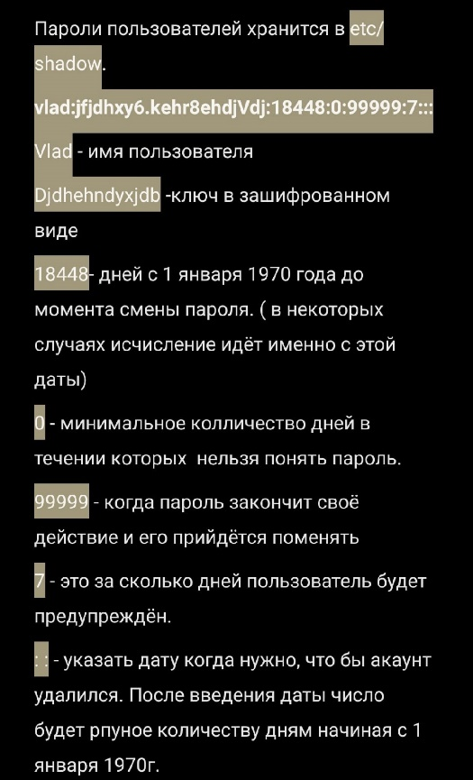
Разлогиниться | logout
конфиги создания учёток | vim /etc/default/useradd | HOME=/home
Файлы которые копируются по умолчанию лежат в папке | /etc/skel
Редактирование паролей пользователя и инфа по ней | инфа: chage -I testuser1
 | Опции chage | -E: Даёт срок жизни акаунту chage -E 2022-12-30 testuser1
 |  | -m: минимальное количество дней жизни пароля chage -E 2022-12-30 -m 7 testuser1
 |  | -M: максимальное количество дней жизни пароля chage -E 2022-12-30 -m 7 -M 30 testuser1
 |  | -W: количество дней за которое пользователь увидит увидомление о необходимости смены пароля chage -E 2022-12-30 -m 7 -M 30 -W 3 testuser1
Удаление пользователя | userdel -r имя пользователя | -r отвечает за удаление не только пользователя но и домашней папки
Создание групп пользователей
создание группы | grupadd имя группы
где находится все группы | etc/groups | Там будет индивидуальный номер который присвоен группе
присвоить пользователю группу | etc/passwd | в второй строчке числовых индификаторов меняем человеку группу | Так же можно добавить пользователя в группу командой usermod -a -G namegroup user
доступ к файлу или папке | r 4 - право на чтение. w 2- право на запись. X 1 - право на исполнение файла | без x 1 действия с файлом никакие не возможн
дать право на файл - папку | chmod (* разрешение для владельца)(* разрешение для группы)(* разрешение для всех остальных) | пример: chmod 744 file.txt таким образом все сотальные кроме владельца смогут просмотривать файл но не открывать его в редакторе |  | chmod -R 777 установит права на каталог и на все объекты
присвоение доступа к файлу | chown имя пользователя:имя группы файл | если нужно присвоить доступ к файлу только группе пишем так chown :group file.txt
РАСШИРЕННЫЕ ПРАВА ДОСТУПА
 | suid даёт право пользователю повысить свой уровень прав до уровня владельца файла | 4 | что установить такую возможность нужно добавить нужную цифру без остальными chmod 4777 test.txt
 | sgid тоже самое только доступ разрешается группе пользователей | 2 | chmod 2777 test.txt
 | sticky bit | 1 | Только пользователь создавший файл сможет удалить их в данной дериктории |  | https://help.ubuntu.ru/wiki/стандартные_права_unix
Просмотр доступа файла НЕОБЫЧНО | getfacl имя файла
можно добавить право на файл конкректному человеку | setfacl -m u:name:(rw какие именно права) name | не на всех ОС работает
что бы отменить доступ к файлу юзера | setfacl -b имя
Установка программ из репозитория | yum | на центос | аналог на убунтум apt
поиск | yum search (название)
Стандартные потоки ввода/вывода
 | STDIN -<-0 | чем мы вводим данные - клавиатура | Предположим у нас есть файл test1.txt и создать ещё один фийл с такой же инфой | cat > test2.txt < test1.txt | Проще говоря мы перенаправили cat в новосозданный файл test.txt
 | STDOUT ->-1 | Куда выводится информация - терминал | Проще говоря функция > перенаправит всю инфу которая выведется в терминале в файл который мы укажем(если его нет то он его создаст, но если есть то система его перезапишет) | пример: cat testfile.txt > infotext.txt ВАЖНО: ЕСЛИ МЫ ХОТИМ ЧТО БЫ ИНФА ДОПОЛНЯЛАСЬ ТО СТАВИМ >>
 | STDEER-2>-2 | Куда выводится ошибки - терминал | Все возможные ошибки при выполнении действия можно записать в отдельный файл | например у нас есть файл test1, test2 | 1: cat test3 2> errortest 2: создастся errortest и в нём будет ошибка, что такого файла нет
Запуск программы в фоновом режиме | В конце строки добавить & | Что бы инфа программ в фоновом режиме не лилась в терминал мы можем пустить поток данных в файл и в конце обьеденив ошибки с ни же | cat test1 test2 > logs1 2>&1 & | Получается что данный с файла test1 и test2 попадают в новосозданный logs1 , а ошибки обьеденятся с первым потоком и зальются туда же, запустившись всё в фоновом режиме | Пример запуска фаерфокса: firefox > logs1 2>&1
p.s. Если мы не знаем что за тип файла у нас | file namefile | ASCII text это просто текстовый файл

